user
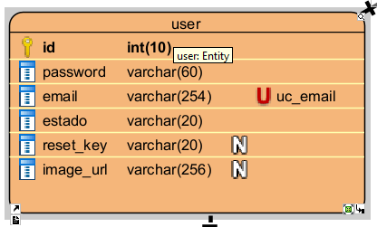

user 2FN
id | password | email | estado | reset_key | image_url
1 | 123456 | ejemplo1@gmail.com | Activo | NULL | NULL
2 | 234567 | ejemplo2@gmail.com | Activo | NULL | NULL
3 | 345678 | ejemplo3@gmail.com | Activo | NULL | NULL
4 | 456789 | ejemplo4@gmail.com | Activo | NULL | NULL
5 | 567890 | ejemplo5@gmail.com | Activo | NULL | NULL

rol_usuario
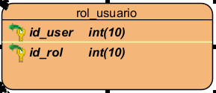

rol_usuario 3FN
id_user | id_rol
1 | 1
2 | 1
3 | 2
4 | 2
5 | 2

user_data
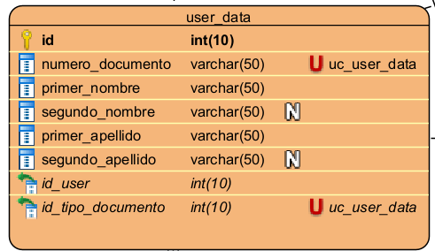

user_data 2FN
id | numero_documento | primer_nombre | segundo_nombre | primer_apellido | segundo_apellido | id_user | id_tipo_documento
1 | 1234567890 | Julian | David | Reyes | Restrepo | 1 | 1
2 | 2345678901 | Nicolas | NULL | Tocora | NULL | 2 | 2
3 | 3456789012 | Camilo | NULL | Huerfano | NULL | 3 | 1
4 | 5743676328 | Edixon | NULL | Acosta | NULL | 4 | 1
5 | 6473268327 | Steven | NULL | Lozano | NULL | 5 | 2

administrador
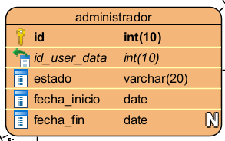

administador 3FN
id | id_user_data | estado | fecha_inicio | fecha_fin
1 | 1 | Activo | 3/17/2026 | NULL
2 | 2 | Activo | 3/17/2026 | NULL

noticias
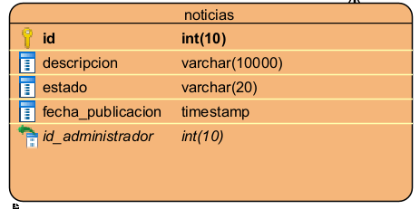

noticias 3FN
id | descripcion | estado | fecha_publicacion | id_administrador
1 | Contenido de la Noticia | Activo | 3/18/2026 5:00 | 1
2 | Noticia 2 | Activo | 3/19/2026 5:00 | 2

propietario
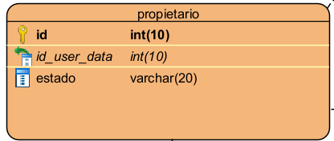

propietario 3FN
id | id_user_data | estado
1 | 3 | Activo
2 | 4 | Activo
3 | 5 | Activo

salon_comunal
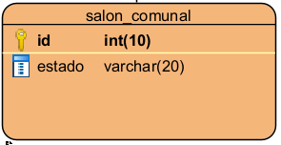

salon_comunal 3FN
id | estado
1 | Activo

sillas
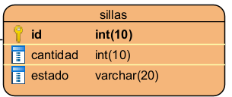

sillas 3FN
id | cantidad | estado
1 | 500 | Activo

alquiler
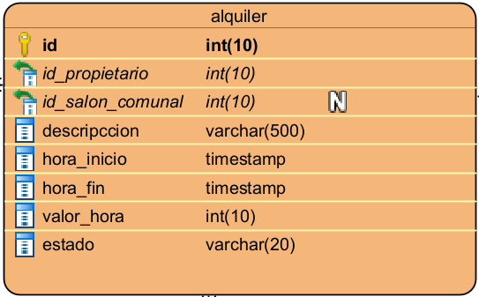

alquiler 3FN
id | id_propietario | id_salon_comunal | descripcion | hora_inicio | hora_fin | valor_hora | estado
7 | 1 | 1 | Descripcion | 3/17/2026 6:25 | 3/17/2026 10:00 | 45000 | Activo
8 | 2 | NULL | Descripcion | 3/17/2026 7:00 | 3/17/2026 13:00 | 5000 | Activo
9 | 3 | 1 | Descripcion | 3/18/2026 9:00 | 3/17/2026 15:00 | 40000 | Activo

alquiler_sillas
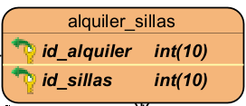

alquiler_sillas 3FN
id_alquiler | id_sillas
1 | 1
2 | 1
3 | 1
4 | 1

bloque
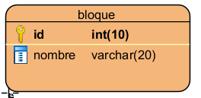

bloque 3FN
id | nombre
10 | A1
11 | A2
12 | B1
13 | B2
14 | C1
15 | C2

interior
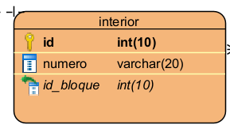

interior 3FN
id | numero | id_bloque
1 | 1 | 10
2 | 3 | 10
3 | 1 | 11
4 | 3 | 11
5 | 1 | 12
6 | 3 | 12
7 | 1 | 13
8 | 3 | 13

apartamento
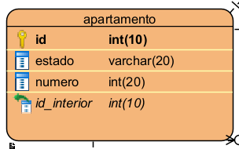

apartamento 3FN
id | estado | numero | id_interior
1 | Activo | 101 | 1
2 | Activo | 102 | 1
3 | Activo | 103 | 1
4 | Activo | 104 | 1

propietario_gestion_apartamento
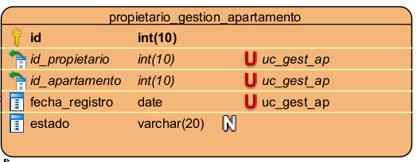

propietario_gestion_apartamento 2FN
id | id_propietario | id_apartamento | fecha_registro | estado
1 | 1 | 1 | 5/22/2014 | Activo
2 | 2 | 2 | 2010-05-01 | Activo
3 | 3 | 3 | 2020-10-12 | Activo

tipo multa
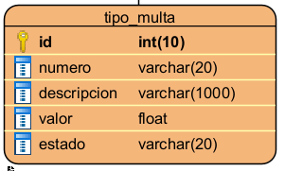

tipo_multa 3FN
id | numero | descripcion | valor | estado
1 | 1 | Popo de Perro | 50000 | Activo
2 | 2 | Ruido | 15000 | Activo
3 | 3 | Privatizar zonas | 20000 | Activo

multa
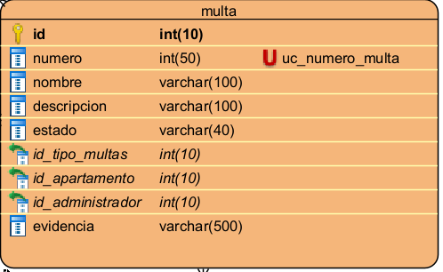

multa 2FN
id | numero | nombre | descripcion | estado | id_tipo_multas | id_apartamento | id_administrador | evidencia
3 | 1 | nombre del acusado"" | info de la multa | Activo | 1 | 1 | 1 | foto
4 | 2 | nombre del acusado"" | info de la multa | Activo | 2 | 2 | 1 | foto
5 | 3 | nombre del acusado"" | info de la multa | Activo | 3 | 3 | 2 | grabacion

quejas_sugerencias
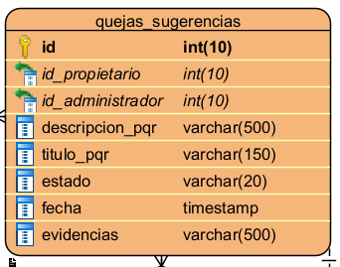

quejas_sugerencia 3FN
id | id_propietario | id_administrador | descripcion_pqr | titulo_pqr | estado | fecha | evidencias
1 | 1 | 1 | descripcion de la queja"" | titulo de la queja"" | Activo | 3/17/2026 5:00 | foto
2 | 2 | 2 | descripcion de la queja"" | titulo de la queja"" | Activo | 2026-05-04 05:00:00 | video

pqr_especifica
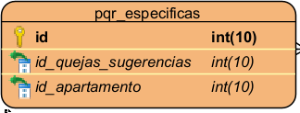

pqr_especifica 3FN
id | id_quejas_sugerencias | id_apartamento
1 | 1 | 1
2 | 2 | 2

